ประมาณการคะแนน หัวข้อ RM&IC
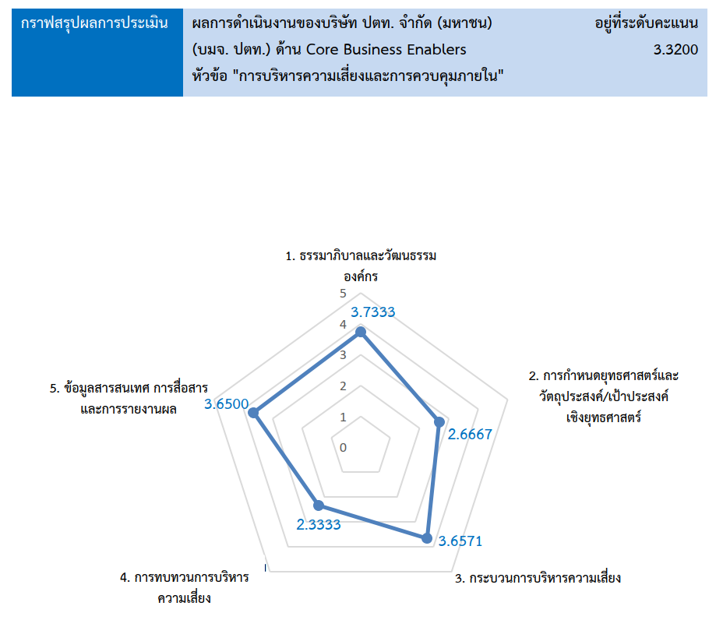
ประมาณการคะแนน Enabler : Risk Management & Internal Control
No. | Enabler | หัวข้อ | ประเด็นย่อย | ร้อยละ | คะแนน สคร. ปี 66* (คะแนนรายหัวข้อย่อย เป็นการประมาณการ) | คะแนน สคร. ปี 2567 | คะแนน สคร. ปี 2568 | 2569 | 2570
3 | RM&IC | 1. ธรรมาภิบาลและวัฒนธรรมองค์กร (น้ำหนักร้อยละ 15) | 1.1 บทบาทคณะกรรมการในการกำกับติดตามการบริหารความเสี่ยงและการพัฒนาระบบการควบคุมภายใน | 4 | 3.3500 | 4.0000
 |  |  | 1.2 โครงสร้างและบทบาทหน้าที่ | 3 | 3.7000 | 3.0000
 |  |  | 1.3 บรรยากาศและวัฒนธรรมสนับสนุนการบริหารความเสี่ยง | 4 | 3.2500 | 4.0000
 |  |  | 1.4 ความมุ่งมั่นต่อค่านิยมองค์กร | 2 | 3.2500 | 4.0000
 |  |  | 1.5 แรงจูงใจ การพัฒนาและการรักษาบุคลากร | 2 | 3.4000 | 3.5000
 |  |  | รวม | 15 | 3.3867 | 3.7333 | 3.7333 | 0.0000 | 0.0000
 |  | 2. การกำหนดยุทธศาสตร์ และวัตถุประสงค์/เป้าประสงค์เชิงยุทธศาสตร์ (น้ำหนักร้อยละ 15) | 2.1 การวิเคราะห์ธุรกิจ | 0
 |  |  | 2.2 การระบุเป้าหมายการบริหารความเสี่ยง | 5 | 3.0000 | 4.0000
 |  |  | 2.3 การประเมินทางเลือกและกำหนดยุทธศาสตร์ | 0
 |  |  | 2.4 การกำหนดวัตถุประสงค์ในการดำเนินธุรกิจเพื่อสร้างมูลค่าเพิ่มให้กับองค์กร | 10 | 2.5000 | 2.0000
 |  |  | รวม | 15 | 2.6667 | 2.6667 | 3.3333 | 0.0000 | 0.0000
 |  | 3. กระบวนการบริหารความเสี่ยง (น้ำหนักร้อยละ 35) | 3.1 การระบุปัจจัยเสี่ยง | 5 | 3.5100 | 4.0000
 |  |  | 3.2 การกำหนดกิจกรรมการควบคุมที่ตอบสนองต่อความเสี่ยงองค์กร | 5 | 3.5100 | 4.0000
 |  |  | 3.3 การประเมินระดับความรุนแรงของปัจจัยเสี่ยง | 5 | 3.5100 | 4.0000
 |  |  | 3.4 การจัดลำดับความเสี่ยง | 3 | 3.5200 | 4.0000
 |  |  | 3.5 การกำหนด/คัดเลือกวิธีการจัดการต่อความเสี่ยงที่ระบุไว้ | 5 | 3.5100 | 4.0000
 |  |  | 3.6 การบริหารความเสี่ยงแบบบูรณาการ Risk Correlation Map และการจัดทำ Portfolio View of Risk | 12 | 3.5200 | 3.0000
 |  |  | รวม | 35 | 3.5143 | 3.6571 | 3.8571 | 0.0000 | 0.0000
 |  | 4. การทบทวนการบริหารความเสี่ยง (น้ำหนักร้อยละ 15) | 4.1 การทบทวนและปรับปรุงผลการบริหารความเสี่ยง | 10 | 2.3000 | 3.0000
 |  |  | 4.2 การกำหนดแนวทางในการปรับปรุงกระบวนการบริหารความเสี่ยง | 5 | 2.4000 | 2.0000
 |  |  | 4.3 การประเมินการเปลี่ยนแปลงที่มีนัยสำคัญ | 0
 |  |  | รวม | 15 | 2.3333 | 2.6667 | 3.3333 | 0.0000 | 0.0000
 |  | 5. ข้อมูลสารสนเทศการสื่อสาร และการรายงานผล (น้ำหนักร้อยละ 20) | 5.1 การสื่อสารการบริหารความเสี่ยงองค์กร | 5 | 3.5000 | 3.8000 |  |  | 4.0000
 |  |  | 5.2 การติดตาม ประเมินผลและรายงานผลการบริหารความเสี่ยง การควบคุมภายใน วัฒนธรรมและผลการดำเนินงาน | 5 | 3.5000 | 3.8000 |  |  | 4.0000
 |  |  | 5.3 ข้อมูลและเทคโนโลยีในการสนับสนุนการบริหารความเสี่ยง | 6 | 3.5000 | 3.5000 |  |  | 3.3000
 |  |  | 5.4 กระบวนการบริหารความต่อเนื่องทางธุรกิจ | 4 | 3.5000 | 3.5000 |  |  | 3.3000
 |  |  | รวม | 20 | 3.5000 | 3.6500 | 4.0625 | 0.0000 | 3.6500
 |  |  | ประมาณการคะแนน | 100 | 3.1880 | 3.3700 | 3.7225 | 0.0000 | 0.7300
 |  |  |  |  | % Diff จากปีที่ผ่านมา | 5.71% | 10.46% | -100.00% | #DIV/0!
 |  |  |  |  | เป้าหมายของคะแนน | 4.0000 | 4.0000 | 4.2500 | 4.5000 | เป้าหมายแต่ละปีขึ้นอยากับการตกลงร่วมกันกับ Process Owner

